شکربن
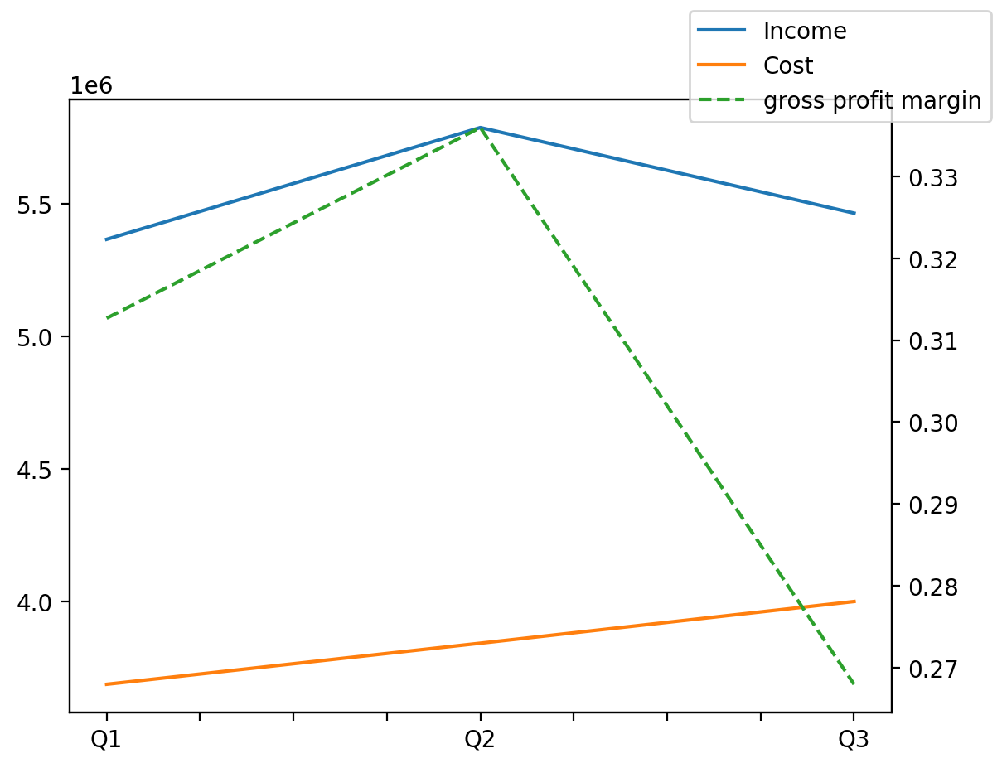
140214011401 | Q1 | Q2 | Q3 | Y | Q4 | Q2 / Q1 | Q3 / Q2
درآمد های عملیاتی | 5364909 | 5786393 | 5463650 |  |  | 0.078563121947 | -0.055776197711
بهای تمام شده | -3687454 | -3842407 | -3999580 |  |  | 0.042021676745 | 0.040904828666
سود(زیان)ناخالص | 1677455 | 1943986 | 1464070 |  |  | 0.15889010435 | -0.24687214826
هزینه های عمومی اداری فروش | -326058 | -260075 | -312145 |  |  | -0.20236583675 | 0.20021147746
سود(زیان)عملیاتی | 1373494 | 1722013 | 1166333 |  |  | 0.25374628502 | -0.32269210511
سایر درآمدهای غیر عملیاتی | 1280 | 3602 | 10395 |  |  | 1.8140625 | 1.885896724
سود(زیان)خالص | 1028642 | 1552457 | 963701 |  |  | 0.50922964452 | -0.37924142182
مواد مستقیم مصرفی | 3269413 | 3557142 | 4256407 |  |  | 0.088006317954 | 0.19658056946
سربارتوليد | 346516 | 442862 | 405638 |  |  | 0.27804199517 | -0.084053271674

